(例)画面遷移図
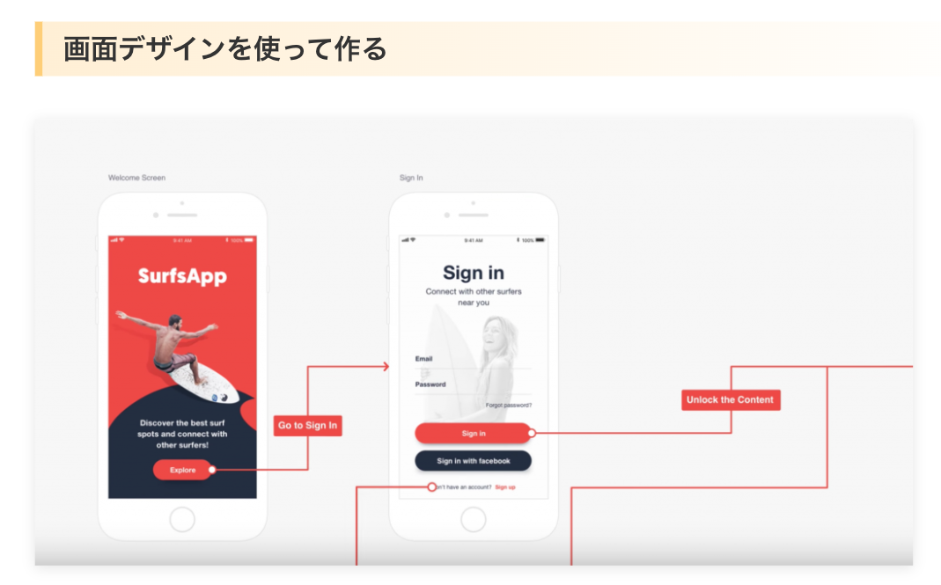
画面遷移図(ページ名と機能のみ)
参考：https://webdesign-trends.net/entry/7313
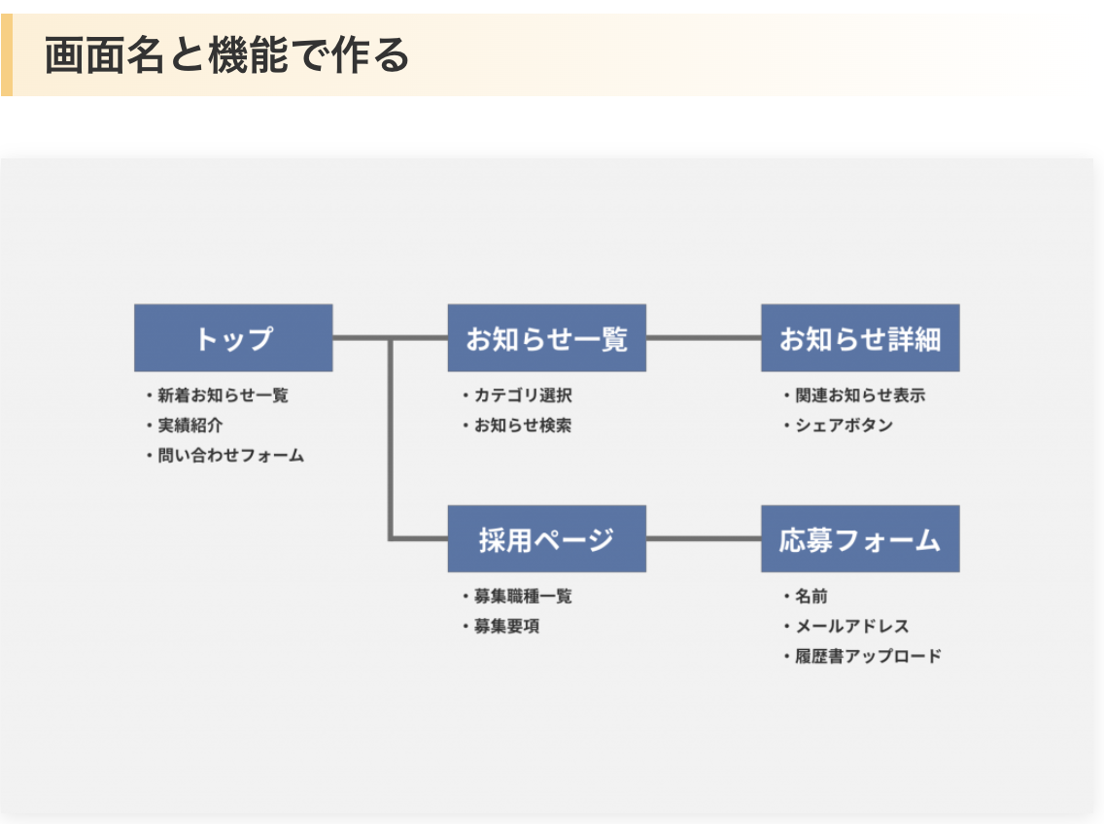

 | デザインに起こすと、UI面の漏れが少なくなるよ！

